Git的使用
返回封面

 | 在理解Git的交互模型的之前，很容易被搞混淆，例如产生,我commit了，怎么仓库没变化(没有git add）
 | 或者，我fetch了，怎么没看到更新(fetch只是更新到本地的仓库，而不影响worksapce）等等的问题
 | 理解git数据交互模型,清楚各个命令在模型中的哪个环节及影响，是学好git的关键.(持续学习并更新中 )
 | 由于学习需要循序渐进,在实践中成长,所以网上很多的资料,还是要在自己的工作学习中使用起来才会深刻理解
 | 部分文献的参考:
 |  | http://justcoding.iteye.com/blog/1830388
 |  | http://blog.csdn.net/johnnywww/article/details/8667168
 |  | http://www.ihref.com/read-16369.html

 | 管理本地仓库
 |  | git add
 |  |  | git add .
 |  |  | git add file
 |  |  | git add -u
 |  |  | git add doc/

 |  | git commit
 |  |  | git commit
 |  |  | git commit -m "commit message"
 |  |  | git commit -a -m "commit message"
 |  |  | git commit --amend
 |  | git diff
 |  |  | git diff
 |  |  | git diff --cached
 |  |  | git diff HEAD
 |  |  | git diff master
 |  |  | git diff origin/master

 |  | git rm
 |  |  | git rm file
 |  |  | git rm -n file
 |  |  | git rm --cached file
 |  |  | git rm -n --cached file

 |  | git mv
 |  |  | git mv aFile bFile
 |  |  | git mv aFolder bFolder

 |  | git checkout
 |  |  | git checkout -- <fileName> // --与file中间有个空格
 |  |  | git checkout <branchName>

 |  | git reset
 |  |  | git reset --hard <commit-id> // 将当前分支回滚到commit-id节点,工作目录会回退到那个commit时刻的状态

 | 与远程仓库交互
 |  | git clone
 |  | git remote
 |  | git fetch
 |  | git push
 |  | git pull
 | Git配置
 |  | .gitignore的配置(忽略某些文件的版本管理)
 |  | git config
 |  | git config --unset
 |  | 终端中文乱码问题

 | Git分支管理

 |  | 终端中文乱码问题

 |  |  | 本地仓库模型 |  |  |  | 命令流程
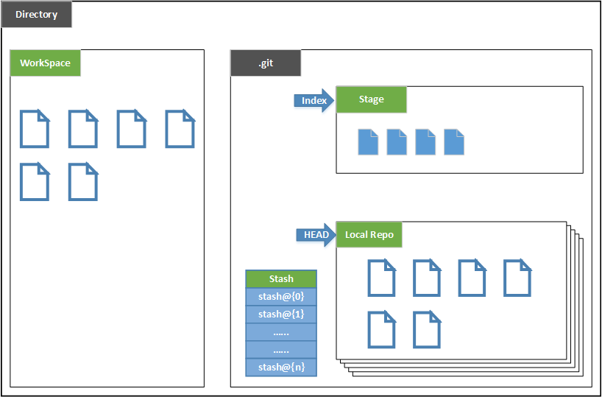
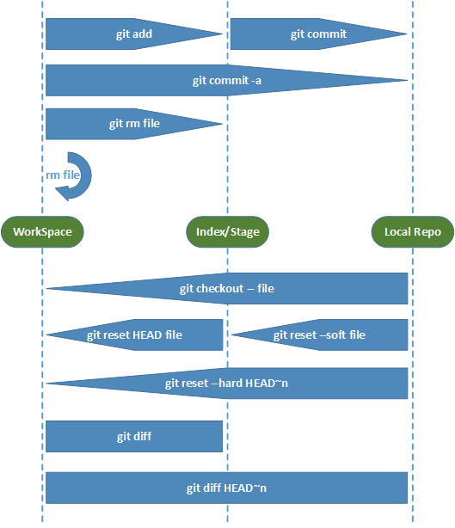

top | 1 | Git_管理本地仓库
 |  | 1-1 | git add
 |  |  | 用途 | 将文件的 新增/修改 提交到暂存区(index/stage)
 |  |  | 语法 | git add <file>
 |  |  | 例如 | git add myFile.txt
 |  |  |  | 将myFile.txt提交到暂存区
 |  |  |  | git add Image/photo.png
 |  |  |  | 将Image下的photo.png文件提交到暂存区
 |  |  | 另外 | git add .
 |  |  |  | 将递归当前目录下所有新增/修改的文件提交到暂存区,如果把"."换成某一个目录,则只会递归该目录

 |  |  |  | git add -u
 |  |  |  | 将workspace中有更新的且被追踪了的文件提交到暂存区
 |  |  |  | 在改了很多文件,又新增了不少文件的情况,我可能只关心修改的,而先不管新增的,那么这个命令就很有用

 |  |  |  | git add -i
 |  |  |  | 交互式的添加

 |  |  | 备注 | 只有提交到暂存区的文件，才会被commit到本地的仓库
 |  |  |  | 另外,git add不是字面上的新增文件,修改过的文件也要add进暂存区，才会被commit到本地仓库

top |  | 1-2 | git commit
 |  |  | 用途 | 将暂存区的文件提交到本地仓库
 |  |  | 语法 | git commit -m "commit message"
 |  |  |  | 命令中-m表示commit的信息,如果不加-m，则默认会打开vi，让你输入信息，完成后:wq，即可

 |  |  | 注意 | git commit 只会把Stage(暂存区)的更新提交到local repo,而不会把workspace的更新提交
 |  |  |  | 例如,我改了两本程序A文件和B文件,其中,A文件我已经确定提交,但是B文件还需要时间修改,
 |  |  |  | 那么我可能选择先提交A文件,而保留B文件,等改好了再提交.
 |  |  |  | 这种情况下,我可以git add A文件,即把A文件的改修提交到暂存区,对B文件不做A的操作,
 |  |  |  | 那么我git commit 只会提交A文件(因为B文件还没有被加入到暂存区)
 |  |  |  | 这很有意义的,工作中,我们可不一定只改了一个文件,而且,不是所有的文件都能同时定版!
 |  |  |  | 我总得有选择提交的余地吧!

 |  |  | 另外 | 当然还有一种情况,我确实该了很多文件,而且都确保可以提交,那么如果一个一个的add,岂不是很麻烦?
 |  |  |  | 这种情况可以加一个参数-a
 |  |  |  | git commit -a -m "commit message"
 |  |  |  | 加了-a参数后,所有被追踪了的文件都会被提交(包括在暂存区,以及不在暂存区的被追踪了的文件)
 |  |  |  | 之所以说"被追踪了的文件", 是因为新增的文件,还未git add的时候,它的状态是"Untracked files"

 |  |  | git commit --amend
 |  |  | 用途 | 修改上一次的commit信息
 |  |  |  | 我们在写提交commit信息的时候,需要清楚得描述出本次提交做了些什么改动,
 |  |  |  | commit信息追求的不是简单,很多优秀的git项目都用模板规范的呢!所以养成提交准确描述是很有必要的.
 |  |  |  | 但是人难免会犯错,有时候我们也会写错信息.但是提交了,还能修改吗? 答案是肯定的
 |  |  |  | 通过git commit --amend 可以修改上一次的commit 信息,输入命令之后,进入的就是让你修改上一次提交的信息编辑界面!

top |  | 1-3 | git diff
 |  |  | 用途 | 差分，即比较各个版本的区别(增删改)
 |  |  | 语法 | git diff
 |  |  |  | 1 | git diff
 |  |  |  |  | 对比workspace与stage(暂存区)的差别
 |  |  |  |  | 即如果你修改了workspace中的文件，但是没有add进入暂存区，那么这个就有差分.

 |  |  |  | 2 | git diff --cached
 |  |  |  |  | 对比stage与local repo(本地仓库)的差别
 |  |  |  |  | 即如果你修改了workspace中的文件，也add进了暂存区,但是没有commit，那么这个是有差分的.

 |  |  |  | 3 | git diff HEAD
 |  |  |  |  | 对比worksapce与最近一次commit的差别,
 |  |  |  |  | 即如果你workspace中所有的修改都commit了,那么这个命令是不会显示有任何差分的

 |  |  |  | 4 | git diff master
 |  |  |  |  | 对比local repository中的 master分支与workspace的差分
 |  |  |  |  | 比如你在worksapce中修改了temp.txt文件，但没有提交,则该命令有差分

 |  |  |  | 5 | git diff origin/master
 |  |  |  |  | 对比local repository中的master分支与远程主机的master分支的差分
 |  |  |  |  | 比如你在worksapce中修改了temp.txt文件，但没有提交,则该命令没有差分(因为local repository根本就没变化)

 |  |  | 案例 | 假如昨天下班前公司电脑,GitHub主机上,个人电脑3者的代码是同步的
 |  |  |  | 昨天下班后，利用个人电脑修改了temp.txt，追加了一行信息"今晚夜色不错",并且push到了GitHun主机。
 |  |  |  | 到了今天上班的时候，在公司电脑前，进入workspace,在终端输入以下命令
 |  |  |  |  | $git diff
 |  |  |  |  | 没有显示任何差别,因为公司电脑上worksapce和stage没有任何内容的改变,两者还是昨天下班前的状态

 |  |  |  | 获取远程代码的方式,分别为pull,和fetch+merge,以下简单讨论这两种情况的diff,以加深理解，(操作的顺序不同结果有差异,原理是一样的)
 |  |  |  | 1 | $git pull origin master:master
 |  |  |  | 1-1 | $git diff
 |  |  |  |  | 有差分,temp.txt显示增加了一行"今晚夜色不错".
 |  |  |  |  | 因为pull,是从GitHub更新并合并到本地的workspace(注意，是合并到workspace，而不是stage或local repo)
 |  |  |  |  | 而stage/local repo没有任何的变化
 |  |  |  |  | 所以这个diff就显示增加了一行信息,输入 git diff --cached 结果也是一样的
 |  |  |  | 1-2 | 接着，我打开temp.txt,再新增一行"今天天气很凉快"
 |  |  |  |  | 然后在终端输入命令 git diff 或者git diff -cached
 |  |  |  |  | 显示的差分是多了两行，分别是"今晚夜色不错"和"今天天气很凉快"
 |  |  |  |  | 因为我只是在worksapce中加入一行，没有进行任何git的操作，所以stage/local repo 中还是没变化的
 |  |  |  | 1-3 | 输入 git add temp.txt
 |  |  |  |  | git diff （没有显示任何差分）
 |  |  |  |  | git diff --cached （有两行的差分)
 |  |  |  |  | 因为git add 是将workspace的更新提交到stage(对local repo没有影响),所以stage跟workspace是一样的，而local repo还是之前的状态
 |  |  |  | 1-4 | git commit -a -m "提交信息"
 |  |  |  |  | git diff （没有显示任何差分）
 |  |  |  |  | git diff --cached (没有任何差分)
 |  |  |  |  | 因为git commit 之后将stage的更新提交到了local repo，所以到了这一步,workspace，stage，local repo3者实现了同步
 |  |  |  |  | 所以diff就不会有差分

 |  |  |  | 2 | $git fetch origin master
 |  |  |  | 2-1 | $git diff
 |  |  |  |  | 没有差分,因为fetch,是从远程主机更新代码到local repo,
 |  |  |  |  | 而workspace在没有merge这一步操作的时候,是没有任何变化的,暂存区也一样没有变化.
 |  |  |  | 2-2 | $git diff master
 |  |  |  |  | 获取了更新之后,我得先确认到底更新了什么,以便确认会不会对我的工作目录的文件有影响,
 |  |  |  |  | 命令的结果显示是有差分的,以local repo为基准,我的workspace中的temp.txt显示少了一句话"今晚夜色不错".
 |  |  |  |  | 显然,这个结果很合理.
 |  |  |  | 2-3 | $ git merge origin/master
 |  |  |  |  | 在确认差分合理的情况下,我们应该更新到工作目录,以便以这个最新版本为基础继续向前开发.

 |  |  |  | 以上的两种获取远程主机更新的方式,推荐的是第2种方式
 |  |  |  | 先fetch 然后merge,而取代pull的方式(pull的方式,其实就是fetch+merge)
 |  |  |  | 因为我们在协同开发中,得清楚更新了哪些代码,也许会存在某些有关联的文件,因为更新而导致工作目录受到影响.

top |  | 1-4 | git rm
 |  |  | 用途 | 删除文件操作
 |  |  | 用法
 |  |  | 1 | git rm temp.txt
 |  |  |  | 删除temp.txt文件,worksapce和local repo中该文件都将被删除

 |  |  | 2 | git rm -n temp.txt
 |  |  |  | 这个命令会确认要删除的文件,即,命令不会做出删除文件的操作,只是列出来,以便做确认,以免误删
 |  |  |  | 待确认完之后,可以采用上面1的命令做真正的删除操作

 |  |  | 3 | git rm --cached temp.txt
 |  |  |  | 删除local repo中该文件,但workspace中保留,即只是从版本管理中移除该文件而已
 |  |  |  | 因为有时候,我们可能提交了很多文件,但是其中的某些文件并不需要版本管理的,
 |  |  |  | 可是这些文件却又需要在工作目录中保留,则可以选择只从版本库中移除,本地保留即可.
 |  |  |  | 这种情况下,每次git status则会提示这些文件Untracked..如果觉得也不需要这些提示,
 |  |  |  | 那么可以在.gitignore中配置忽略这些文件.git status 就显示clean了

 |  |  | 备注 | 别忘了,git rm 之后,还是要commit的!

top | 2 | Git 与远程主机的交互
 |  | 2-1 | git clone

 |  |  | 用途 | 克隆远程的仓库到本地,并且所有本地分支默认与远程主机的同名分支建立起了追踪关系(tracking）
 |  |  | 语法 | git clone <仓库的地址>
 |  |  | 例如 | 克隆我的知识集仓库
 |  |  |  | git clone https://github.com/KnowledgeSet.git

 |  |  |  | 如果想克隆该仓库，但是不想使用KnowledgeSet这个名字，则在语法后面加入自定义的名字
 |  |  |  | git clone <仓库的地址> <自定义名称>
 |  |  |  | git clone https://github.com/KnowledgeSet.git my_repository_name

 |  | 2-2 | git remote

 |  |  | 语法 | git remote
 |  |  | 用途 | 列出所有远程的主机
 |  |  | 例如 | 在1中，找到克隆下来的仓库目录，及在KnowledgeSet目录下，输入git remote
 |  |  |  | $pwd
 |  |  |  | /Users/samson/iWork/01_workspace/GitHub/KnowledgeSet
 |  |  |  | $ git remote
 |  |  |  | origin

 |  |  |  | 在命令后面加入 -v 选项，则可以查看远程主机的网址
 |  |  |  | $ git remote -v
 |  |  |  | origin | https://github.com/sokasyn/KnowledgeSet.git (fetch)
 |  |  |  | origin | https://github.com/sokasyn/KnowledgeSet.git (push)

 |  |  | 语法 | git remote add <name> <url>
 |  |  |  | git remote add origin https://github.com/samson.git
 |  |  |  | git remote add myRemote https://github.com/samson.git

top |  | 2-3 | git fetch

 |  |  | 用途 | 一旦远程主机的版本库有了更新(Git术语叫做commit),将这些更新取回local repository
 |  |  | 语法 | git fetch <远程主机名> <远程分支名>
 |  |  |  | git fetch origin master
 |  |  | 备注 | git fetch是从远程的主机获取更新到本地的仓库，不会自动merge
 |  |  |  | 也就是说,fetch之后,你的工作目录下的文件其实还没有被更新的,更新的是local repo
 |  |  |  | 要想实实在在的在工作目录中看到这些变化,还需要手工合并.这是跟git pull的主要区别
 |  |  |  | 例如:先取更新，查看差别，再合并
 |  |  |  | git fetch origin master
 |  |  |  | git diff master
 |  |  |  | git merge origin/master

top |  | 2-4 | git push

 |  |  | 用途 | 将本地分支的更新，推送到远程主机
 |  |  | 语法 | git push <远程主机名> <本地分支名>:<远程分支名>
 |  |  | 备注 | a.远程主机名可以通过2的 git remote查看
 |  |  |  | b.如果省略远程分支名,则表示将本地分支推送与之存在"追踪关系"的远程分支(通常两者的名字相同)
 |  |  |  | 详见"配置推送分支的匹配模式"
 |  |  |  | 如果远程分支名不存在，则新建

 |  |  | 例如 | git push origin master
 |  |  |  | 该例子是省略的远程的分支名，则默认的是把本地的master分支推送到主机的master分支
 |  |  |  | $ git status
 |  |  |  | On branch master
 |  |  |  | Your branch is ahead of 'origin/master' by 1 commit.
 |  |  |  | (use "git push" to publish your local commits)
 |  |  |  | Changes not staged for commit:
 |  |  |  | (use "git add <file>..." to update what will be committed)
 |  |  |  | (use "git checkout -- <file>..." to discard changes in working directory)

 |  |  |  |  | modified: NoteBook.xlsx

 |  |  |  | no changes added to commit (use "git add" and/or "git commit -a")
 |  |  |  | $ git push origin master
 |  |  |  | Counting objects: 5, done.
 |  |  |  | Delta compression using up to 4 threads.
 |  |  |  | Compressing objects: 100% (5/5), done.
 |  |  |  | Writing objects: 100% (5/5), 28.48 KiB | 0 bytes/s, done.
 |  |  |  | Total 5 (delta 0), reused 0 (delta 0)
 |  |  |  | To https://github.com/sokasyn/KnowledgeSet.git
 |  |  |  | 7c68ad8..c18b99c master -> master

 |  |  |  | 如果省略本地分支名，则表示把一个空的分支推送到指定分支，相当于删除远程的分支
 |  |  |  | git push origin :master
 |  |  |  | 相当于 git push origin --delete master

 |  |  |  | 如果当前分支与远程分支存在追踪关系，则本地分支名和远程分支名都可以省略
 |  |  |  | git push origin
 |  |  |  | 等同于 git push origin master
 |  |  |  | 等同于 git push origin master:master

 |  |  |  | 如果当前分支只有一个追踪分支，那么主机名都可以省略
 |  |  |  | git push

 |  |  | 用途 | 强制推送本地更新到远程服务器
 |  |  | 语法 | git push origin master:master -f
 |  |  | 背景 | 如果确认了自己的工作目录是最新的，但是却提示远程服务器版本更加新而无法推送的问题

 |  |  |  | $ git push origin master:master
 |  |  |  | To https://github.com/sokasyn/KnowledgeSet.git
 |  |  |  | ! [rejected] master -> master (non-fast-forward)
 |  |  |  | error: failed to push some refs to 'https://github.com/sokasyn/KnowledgeSet.git'
 |  |  |  | hint: Updates were rejected because the tip of your current branch is behind
 |  |  |  | hint: its remote counterpart. Integrate the remote changes (e.g.
 |  |  |  | hint: 'git pull ...') before pushing again.
 |  |  |  | hint: See the 'Note about fast-forwards' in 'git push --help' for details.

 |  |  |  | $ git push origin master -f
 |  |  |  | Counting objects: 11, done.
 |  |  |  | Delta compression using up to 4 threads.
 |  |  |  | Compressing objects: 100% (11/11), done.
 |  |  |  | Writing objects: 100% (11/11), 54.87 KiB | 0 bytes/s, done.
 |  |  |  | Total 11 (delta 8), reused 0 (delta 0)
 |  |  |  | To https://github.com/sokasyn/KnowledgeSet.git
 |  |  |  | + 5b48ed5...5635551 master -> master (forced update)

 |  |  | 原因 | 可能原因是团队的其他成员往这个分支上推送了更新,当你在本地也做了修改，但是之前没有获取这部分的更新;
 |  |  |  | 如果只是一个人在开发,远程的更新其实只依赖于你，那么就不存在其他人往上面更新内容的可能，这时候，怎么会
 |  |  |  | 出现服务器比我本地版本还新呢？很可能是你本地使用了git commit --amend这样的命令导致.我遇到两次都是因为
 |  |  |  | 我做了一次提交，但是还有点小修改，想跟上一次提交作为一个整体，包括提交信息,所以用了git commit --amend

top |  | 2-5 | git pull

 |  |  | 用途 | 取回远程主机某个分支的更新，再与本地的指定分支合并
 |  |  |  | 相当于，先fetch，再merge
 |  |  | 语法 | git pull <远程主机名> <远程分支名>:<本地分支名>
 |  |  | 例如 | git pull origin master:master
 |  |  |  | 关于参数的省略，类似与4的git push

 |  |  | 备注 | 如果远程主机删除了某个分支，默认情况下，git pull不会拉取远程分支的时候，删除本地对应的分支.
 |  |  |  | 这是为了防止由于其他人的操作，导致我本地的分支也被删除了.
 |  |  |  | 当然，如果我希望跟远程完全同步，也删除我本地的分支，则需要加上参数选项 -p
 |  |  |  | git pull -p
 |  |  |  | 等同与下面两行命令
 |  |  |  | git fetch --prune origin
 |  |  |  | git fetch -p

 |  |  | Git 本地仓库与远程主机的交互模型
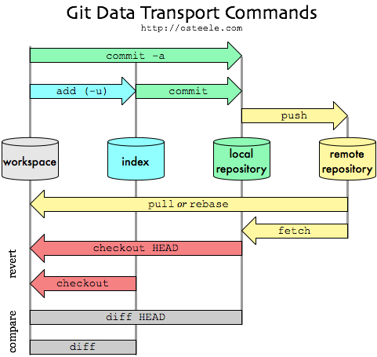

top | 3 | Git_配置
 |  | 3-1 | .gitignore
 |  |  | 用途 | 忽略掉不用进行版本控制的文件,如一些自动生成的.DS_Store等文件
 |  |  | 用法 | 在仓库根目录下新建.gitignore文件,然后在该文件中加入需要忽略的文件
 |  |  | 例如 | 在终端
 |  |  |  | $touch .gitignore
 |  |  |  | $vim .gitignore
 |  |  |  | 编辑.gitignore,加入
 |  |  |  | .DS_Store // 忽略所有的.DS_Store文件
 |  |  |  | *.a // 忽略所有的以a为扩展名的文件
 |  |  |  | !lib.a // 不忽略lib.a(在上一种情况下,可以设置忽略某一种类型,但特例除外
 |  |  |  | /Temp/ // 忽略根目录下的Temp文件夹下的所有文件
 |  |  |  | /Temp // 忽略根目录下的Temp文件
 |  |  |  | /Temp/a.h // 忽略根目录下的Temp文件夹下的a.h
 |  |  |  | ~\$*.xlsx // 忽略excel的编辑临时文件

 |  |  | 备注 | 如果在创建并设置.gitignore之前,就已经追踪了某些文件,那么这些文件不受gitignore配置的影响
 |  |  |  | 比如,我之前就为 temp.txt做了追踪(就算只是git add,但没有commit,也没有push)
 |  |  |  | 然后在 .gitignore 中加入了 temp.txt,那么这个文件还是可以正常提交的

top |  | 3-2 | git config
 |  |  | 用途 | 对git的环境进行配置,如用户名,commit信息模板,命令别名等
 |  |  | 1 | 配置提交信息的模版
 |  |  |  | git config commit.template <文件名>
 |  |  |  | git config commit.template /commit_template/default.txt
 |  |  |  | 将commit_template目录下的 default.txt 文件作为commit 模板
 |  |  |  | 如果想删除该项配置则利用 --unset
 |  |  |  | git config --unset commit.template

 |  |  | 2 | 配置命令的别名
 |  |  |  | git config alias.<alias name> <commands>
 |  |  |  | git config alias.st status
 |  |  |  | 将"st" 作为" status"的别名,则 git st ==>git status
 |  |  |  | 取消这项配置:
 |  |  |  | git config --unset alias.st

 |  |  | 3 | 配置推送分支的匹配模式
 |  |  |  | git config push.default matching
 |  |  |  | git config --global push.default simple
 |  |  |  | 配置推送到远程服务器的matching/simple方式
 |  |  |  | 说明
 |  |  |  | matching
 |  |  |  |  | When push.default is set to 'matching', git will push local branches
 |  |  |  |  | to the remote branches that already exist with the same name.
 |  |  |  |  | 推送所有名字相同的分支
 |  |  |  | simple
 |  |  |  |  | 只推送当前的分支
 |  |  |  | 备注
 |  |  |  |  | 从git 2.0开始git 默认的是simple方式

 |  |  | 3 | 配置终端中文乱码问题
 |  |  |  | git config core.quotepath false
 |  |  |  | 说明
 |  |  |  |  | 默认情况下,在遇到文件名为中文的时候，输入git status,可能会出现形如"doc\344\270\255\346\226\207.txt"的情况
 |  |  |  |  | 因为我新增了一个文件叫做"doc中文.txt",查看状态时,显示的却是乱码

 |  |  |  |  | $ git st
 |  |  |  |  | On branch master
 |  |  |  |  | Your branch is ahead of 'origin/master' by 3 commits.
 |  |  |  |  | (use "git push" to publish your local commits)
 |  |  |  |  | Untracked files:
 |  |  |  |  | (use "git add <file>..." to include in what will be committed)

 |  |  |  |  |  | doc/doc\344\270\255\346\226\207.txt

 |  |  |  |  | nothing added to commit but untracked files present (use "git add" to track)
 |  |  |  |  | $ git config core.quotepath false
 |  |  |  |  | lixingyuedeMac-mini:KnowledgeSet jim$ git st
 |  |  |  |  | On branch master
 |  |  |  |  | Your branch is ahead of 'origin/master' by 3 commits.
 |  |  |  |  | (use "git push" to publish your local commits)
 |  |  |  |  | Untracked files:
 |  |  |  |  | (use "git add <file>..." to include in what will be committed)

 |  |  |  |  |  | doc/doc中文.txt

 |  |  |  |  | nothing added to commit but untracked files present (use "git add" to track)

top | 4 | Git_分支管理
 |  |  | 查看分支

 |  |  | 新增分支

 |  |  | 切换分支

 |  |  | 合并分支

 |  |  | 推送分支

 |  |  | 删除分支

Mac OX
返回目录

 | 使用技巧
 | 1 | 技巧 | 右键新建位于指定文件夹位置的终端窗口
 |  | 背景 | 需要用到终端的时候，每次都是打开终端程序，然后一层一层的cd 进入到目标目录，很麻烦，如果能在finder中直接在目标目录进入终端将会很方便
 |  | 设置 | 系统偏好设置->键盘->快捷键->服务->勾选"新建位于文件夹位置的终端窗口"

 | 2 | 技巧 | 将常用的目录/文件夹 显示在fider的边栏
 |  | 背景 | 我们常常会遇到在处理某些文档,或者需要进入某些目录,比如自己的工作目录时,需要打开finder,
 |  |  | 然后一层一层的点击进入,如果目录嵌入得很深,说不定还会忘记存哪里了,这个技巧就会很有效率
 |  |  | 将这些常用的目录移动到finder的边栏,则只需要点击一下就进去了.
 |  | 设置 | 打开finder,选择目标目录,左键长按不放,拖动到边栏即可
 |  |  | 如果想移除,在finder边栏右键,选择"从边栏移除"
 |  |  | 效果如下:iWork是我常用的工作目录,将其移动到了边栏,只要打开finder,点击就进入咯
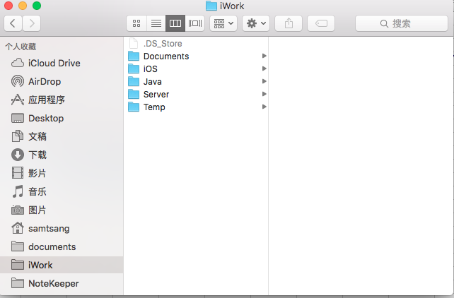

 | 3 | 技巧 | 让Mac读单词/内容
 |  | 背景 | 经常需要查资料,有些是英文资料,遇到不会读的英文,除了百度或者用翻译软件之外
 |  |  | Mac也有一种快速的方式读出来
 |  | 做法 | 在任意打开的终端,输入命令say <word>
 |  |  | 例如
 |  |  | $say hello
 |  |  | 那么Mac 就会说出hello

 | 环境配置
 | 1 | Shell种类
 |  |  | echo $SHELL
 |  |  | 如果输出的是：csh或者是tcsh，那么你用的就是C Shell.Mac OS X 10.2之前默认的是C Shell。
 |  |  | 如果输出的是：bash，sh，zsh，那么你的用的可能就是Bourne Shell的一个变种.Mac OS X 10.3之后默认的是Bourne Shell
 |  |  | 我在Mac OX 10.11.4 输出的是/bin/bash

 | 2 | 环境变量文件
 |  | 2-1 | /etc/profile
 |  |  | 全局（公有）配置，不管是哪个用户，登录时都会读取该文件

 |  | 2-2 | /etc/bashrc
 |  |  | 全局（公有）配置，bash shell执行时，不管是何种方式，都会读取此文件。

 |  | 2-3 | ~/.bash_profile
 |  |  | Bourne Shell下的用户级别的环境配置文件,只对用户自己有效,不影响其他的用户
 |  |  | 当用户登录时,该文件仅仅执行一次
 |  |  | 该文件为隐藏文件,如果在个人的主目录下找不到该文件,则可以新建
 |  |  | 新建 | touch .bash_profile
 |  |  | 编辑 | vi .bash_profile

 |  | 备注
 |  |  | .profile
 |  |  |  | Bourne Shell(sh)的配置文件.Korn Shell(ksh)兼容sh所以也会使用.profile
 |  |  | .login
 |  |  |  | C Shell (csh)的配置文件
 |  |  | .bash_profile
 |  |  |  | bash特有的,由于bash被设计成兼容sh,ksh,并有csh的特征,
 |  |  |  | 所以会在用户主目录依次查找.bash_profile,.bash_login,.profile并用找到的第一个作为自己的配置文件.
 |  |  | 在Linux下sh是bash的一个链接,如果bash使用sh命令启动的,就会以sh兼容方式运行使用.profile
 |  |  | 关于Linux下,这些配置文件的执行过程,参考
 |  |  |  | http://blog.csdn.net/caiwenfeng_for_23/article/details/44242961

 | 3 | Java 环境配置

 | 4 | Tomcat环境配置

Xcode
返回目录

 | 调试常见问题
 | 1 | 异常 | Could not find developer disk image
 |  | 背景 | 一个同事的iPhone更新到了最新的iOS版本,在连接Xcode要安装开发的App时,报出了这个异常
 |  | 原因 | 最新的iOS版本9.3,出来才不久,Xcode的版本7.0,支持的iOS版本最高只能是9.0.
 |  |  | 当然,能支持多高的版本,我们可能并不会太清楚的,可以通过以下两种办法检查
 |  |  | 1 | 到目录Applications/Xcode.app/Contents/Developer/Platforms/iPhoneOS.platform/DeviceSupport
 |  |  |  | 该目录下面罗列出了能支持的iOS版本
 |  |  | 2 | 这么长的目录地址,我们可不一定随时记得住啊,怎么办,其实,我们可以到Xcode的包内容下面查看即可
 |  |  |  | 在finder中的"应用程序"中找到"Xcode",右键"显示包内容"->Contents->Developer->Platforms->iPhoneOS.platform->DeviceSupport
 |  |  |  | 说白了,1跟2是一样的道理,但是我们可以下意识的想到去Xcode的包内容里去找,而不是被一长串的目录地址的记忆造成障碍

 |  |  |  | 以上两种方式都能到一下的目录看到Xcode所能支持的iOS版本了,发现iOS9.3确实没有在Support的行列中
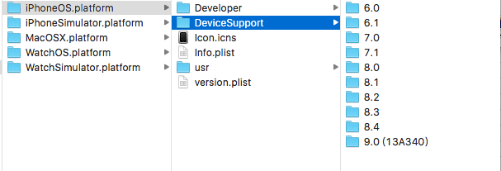

 |  | 解决办法 | 升级Xcode,问题就解决了

 | 2 | 异常 | xx's iPhone is busy:proccessing symbol files
 |  | 背景 | 承接问题1,升级了Xcode之后,连接iPhone,Build/Run的时候,出现这个提示
 |  | 解决办法 | 等待,直到Xcode Processing symbol files结束即可.Xcode的上方有个进度条的,大概需要5分钟左右

 | 3 | 异常 | Unable to add App ID because the '10' App ID limit in '7' days has been exceeded
 |  | 背景 | 真机调试的时候，需要证书,选择apple账户之后，弹出该提示
 |  | 说明 | 在Xcode 7之前，开发iOS应用，如果需要真机调试,那么需要向苹果公司购买IDP(苹果开发者账号),个人版是99美元,企业版是299美元,
 |  |  | 在xcode7 之后，为了方便广大iOS开发者,就算没有申请到IDP，也可以用免费的apple id进行真机调试，最初是没有限制的了，
 |  |  | 在2016年4月中下旬的时候,因为我在4月中旬还能测，今天是29号，看到的这个错误信息,网上也搜索也很少有，说明是近期出现的了。
 |  |  | 苹果对这一行为进行了限制,不能像付费版那么样无限制的真机调试了。从报的信息来看,该限制应该是7天之内，不能超过10个app。
 |  | 解决办法 | 暂时无。如果不是特别重要需要真机调试的app，还是尽量不要用真机调试了。把名额留给真正需要的app进行真机调试。

 | 常用配置
 | 1 | 如何配置ARC(内存自动管理) 与 非ARC(内存手动管理)的混合使用
 |  | Target->Build Phases->Compile Sources
 |  | 在对应的m文件双击
 |  |  | ARC | -fobjc-arc
 |  |  | 非ARC | -fno-objc-arc

 |  | 备注 | 如果新建的工程本来就是ARC的,那么在没有引入非ARC的文件时，是不需要设置的,否则得在相应的文件中加入-fno-objc-arc
 |  |  | 同理,如果建的工程是非ARC的,那么在引入ARC文件是，则需要在相应的文件中加入-fobjc-arc

 |  |  | 关于如何确认工程是哪个类型的，可以在Target->Build Setting中
 |  |  | 在搜索栏里搜索"arc"
 |  |  | Objective-C Automatic Reference Counting一项中，可以看到你的Target,Project的对应的配置

 | 2 | Xcode工程中怎么会有蓝色和黄色的文件夹之分？(做HTML5 app发现有蓝色文件夹)
 |  | 方法： |  |  | 效果
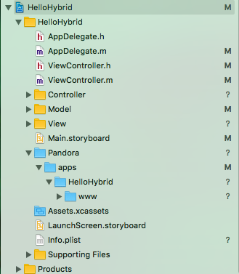

 |  |  | 在往Xcode工程中拖入文件夹的时候，会弹出上图这个窗口
 |  |  | 如果选择“Create groups",则Xcode中该文件夹是黄色的；
 |  |  | 如果选择"Create folder refernces",则该文件夹是蓝色的.

 |  | 区别
 |  |  | 黄色的文件夹里面的source会参与编译(如果有.m文件的话),
 |  |  | 而蓝色的文件夹却不会参与编译，只是作为普通的资源文件
 |  |  | 在项目的Target中的Builde Phases里的Comppile sources中可以看到编译文件一览

 | 3 | 查看Xcode工程的详细的环境变量的配置
 |  | 背景 | 在需要引入外部静态库文件的是时候，可能会涉及到头文件搜索路劲和库文件搜索路劲的配置
 |  |  | 在查看的时候,因为也使用了Xcode的一些环境变量,比如$(SRCROOT)等,当配置了多个的时候，
 |  |  | 是很难查看具体对应的绝对路劲的。另外,很多的配置信息，在Xcode中查看也相当麻烦。
 |  |  | 这时候,把详细的配置信息输出到一个文本,那就方便多了,可以在文本里面搜索到相应的信息。
 |  | 用法
 |  |  | 以工程"HSDKTest"为例子
 |  |  | xcodebuild -project HSDKTest.xcodeproj -target HSDKTest -configuration Debug -showBuildSettings > xcodebuild_showBuildSetting.txt

 |  |  | 通过命令得到了一个xcodebuild_showBuildSetting.txt的文件，我们可以在文件中找到"HEADER_SEARCH_PATHS","LIBRARY_SEARCH_PATHS","FRAMEWORK_SEARCH_PATHS"
 |  |  | 等环境变量
 |  |  | 必要情况下，我们可以拷贝这些路劲的值,在终端里输入cd+该路劲,以确认我们的配置是否正确.

 |  | 备注
 |  |  | 关于Xcode的环境变量的文献
 |  |  | http://blog.csdn.net/phunxm/article/details/17044337/

 | 4 | Xcocde配置项目的编译版本(次数递增)
 |  | 背景 | 一个app都有一个版本号,这个是给用户看的,但是内部团队在开发的时候,会不断得进行编译调试
 |  |  | 这个编译也有一个版本,这个是给程序员自己看的,有时候这个细节也可以帮助我们确定当前的版本
 |  |  | 比如上一次builde verion是200,今天看了是205,说明中间编译了5次,这其实也可以间接得提醒我们中间可能改了些东西

 |  | 方法
 |  |  | 4.1 在TARGETS选择目标target,在Build Phases中,点击"+",选择"New Run Script Phase"来新增一个执行脚本

 |  |  | 4.2 在4.1的操作之后,会自动新增了一栏叫Run Script,输入要执行的脚本命令:xcrun agvtool next-version -all

 |  |  | 4.3 脚本关联配置
 |  |  | 选择Build Setting,找到 Versioning配置项目(配置项目多需要往下拖动寻找,可以通过搜索以快速定位到该配置项)
 |  |  | Current Project Version是自增的起始版本,Versioning System中选择Apple Generic,即可关联到了2中配置的脚本了

 |  |  | 4.4 测试
 |  |  | 尝试编译项目,确认Build version的变化,发现Build中,原来的"1"变成了"2",说明成功了

 | 5 | Xcocde配置项目的单元测试

 |  | 背景 | 项目的开发通常都需要模块化,将功能与画面单独区分开来。这些功能模块通常都作为Model层的类
 |  |  | 在没有画面的情况下,如何对这些代码进行测试?因为解耦之后,这些Model已经被分离(主要是与界面分离了)
 |  |  | 平常我们可以在controller中点击一个按钮,然后触发model的某个方法,以验证方法的正确性。
 |  |  | 然后,现在已经没有界面了,这就需要用到单元测试技术,iOS中已经将单元测试Unit Test集成进来,所以很方便
 |  |  | 另外,能够进行单元测试，也间接验证了我们编写的model是否解藕,以及可复用性

 |  | 配置
 |  |  | 5.1 新建工程的时候,就选择了Include Unit Tests,则工程中就包含了一个名称以Tests为后缀的Scheme和文件夹

 |  |  | 5.3 如果新建工程的时候没有选择Include Unit Tests,我们可以通过Xcode中选择工程
 |  |  | 然后File->New Target->iOS Unit Testing Bundle 的方式新建Unit Tests

 |  |  | 5.4 执行单元测试
 |  |  | 在单元测试文件夹下的单元测试文件,(如上的UnitTestTests.m)中包含几个共通的函数
 |  |  | setUp:初始化
 |  |  | tearDown:单个case执行完之后执行
 |  |  | testPerformanceExample:性能测试
 |  |  | testExample:测试用例

 |  |  | 我们可以新建我们自己的方法,来测试具体的Model中的方法,但是命名规则是以test为前缀
 |  |  | 比如我们写了个model,其中一个方式是getDataFromServer,那么这个单元测试用例中的测试方法
 |  |  | 就是testGetDataFromServer.

 |  |  | 在Xcode中导航栏中,选择"show the test navigator",可以看到我们的单元测试中的所有用例
 |  |  | 如果测试用例比较多,我们可以单独选择某一个用例执行(点击旁边的类似"播放"的按钮)

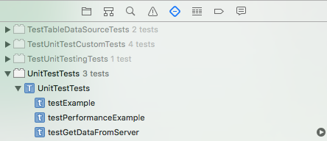

 |  |  | 当然,全部执行的话,可以通过 "command +"
 |  |  | 执行单元测试的过程是不需要界面的,但是还是会启动模拟器后者真机环境

 |  |  | 5.5 新建特定的单元测试类
 |  |  | 如果我们的模块很多,要测试的用例也会很多,那么仅仅依靠新建scheme自带的那个测试类其实是远远不够的

 |  |  | 选择..Tests的文件夹,File->Unit Test Case Class 新建我们的测试用例类,以Tests后缀,另外需要注意的是
 |  |  | 最后一步,选择Target的时候,只选择单元测试的Target,不要勾选主项目，否则会报错 XCTest/XCTest.h not found

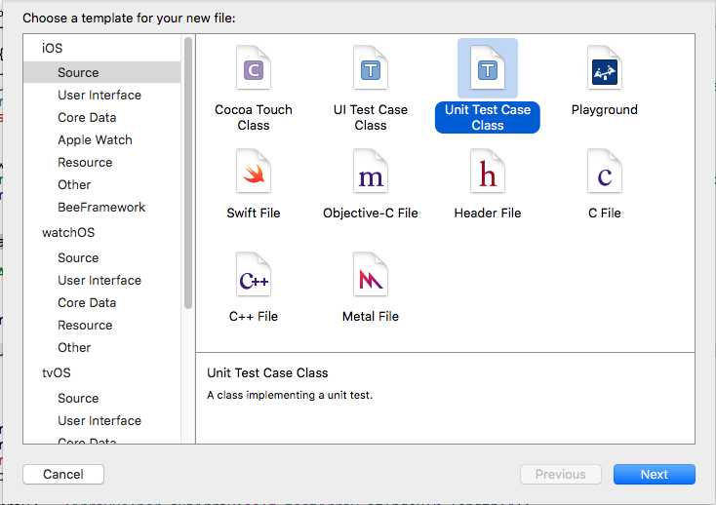

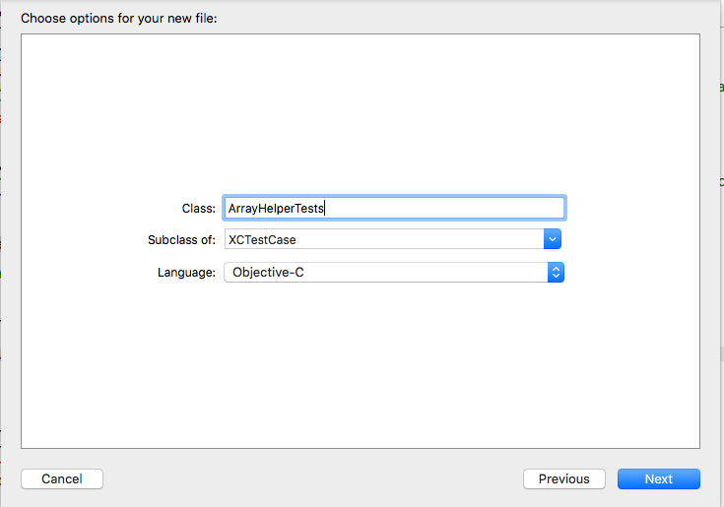

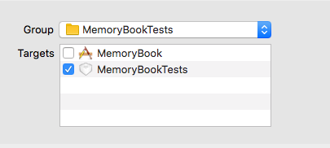

 | 5 | Xcocde配置 Architectures

Excel使用技巧
返回目录

 | 背景 | 在Excel中做文档,会遇到文档写了很长了,虽然可以通过做文档目录的方式让文档更有结构化,方便阅读
 |  | 但是,要通过拖动的方式找到想要看的位置,还是比较麻烦的,那么通过连接的方式,直接定位到具体的位置是个不错的选择
 | 解决办法 | 建立链接
 |  | 1 | 工作表的链接
 |  |  | 假设,我想在"目录"工作表中的点击"Git的使用"单元格,链接到"Git的使用"工作表
 |  |  | 右键"Git的使用"单元格->"超链接"->"文档"->"查找"->在列表中选择工作表"Git的使用"
 |  |  | 效果:点击某单元格最终会链接到"Git的使用"工作表,且焦点单元格是左上角

 |  | 2 | 自定义名称的链接(点击某个单元格,链接到所有工作表的任一个位置)----实用啊
 |  |  | 我可能想点击某个单元格,链接到本工作表的某个特定位置,或者链接到另一个工作表的某个特定位置
 |  |  | 这种情况设置稍微有点复杂.具体如下
 |  |  | 2-1 先给目标的单元格定义名称(即你想要点击之后跳到的位置,如Git的使用工作表中的C266单元格)
 |  |  | 选中单元格->工具栏中的"插入"->"名称"->"定义"
 |  |  | 在弹出的框框中的"在工作簿中的名称"输入框输入名称,如"Git_分支管理"

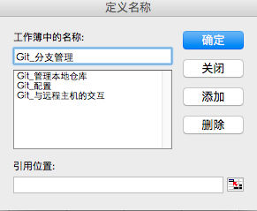

 |  |  | 2-2 完成超链接
 |  |  | 选中单元格(任意)"右键"->"超链接"->"文档"->"查找"->"已定义的名称"->选择已定义的名称"Git_分支管理"
 |  |  | 那么点击之后,就会跳转到"Git的使用"工作表中的C266单元格处,可以跨工作表跳转

 | 背景 | 在使用Excel做文档的时候，新建一个sheet,我们可能会做同一个操作，那就是字体样式大小，内容的模版等等
 |  | 能不能做个功能，比如一个按钮，点一下，这些相同的设置就完成了.
 | 解决办法 | Excel的宏，能够想写程序一样，完成某些自定义的功能.

终端的使用
返回目录

 | 1 | 背景 | 利用终端进入目录,遇到文本文件可以通过vi/vim进行打开查看/编辑,但是遇到其他的格式文档,例如Excel,word文档呢?
 |  |  | 最近喜欢利用git对文件进行版本管理,所以经常需要通过终端对仓库中的文档进行命令操作,但是遇到Excel文档,
 |  |  | 如果想打开,则常常需要打开finder,进入目标目录,再双击打开.感觉还是比较麻烦.
 |  | 解决办法 | 命令"open"
 |  | 1 | 打开文件
 |  |  | open <file>
 |  |  | 例如,目录下有个 NoteBook.xlsx 文档
 |  |  | 直接在终端输入命令
 |  |  | open NoteBook.xlsx
 |  |  | 则会用Excel打开该文档

 |  | 2 | 打开目录
 |  |  | open <directory>
 |  |  | 在新的窗口中打开这个"directory"目录

 |  | 3 | 打开程序
 |  |  | 打开Safari浏览器
 |  |  | open /Applications/Safari.app/

 |  |  | 所以,open还是很实用的,如果喜欢使用终端,那么这个命令还是很高效的,可以取代手工去点击打开.

 | 2 | 背景 | 某些情况下,需要了解本机哪些端口被占用,以便某些应用使用为被占用的端口
 |  | 解决办法 | 在终端输入一下命令:命令是以小写的"L"开头
 |  |  | lsof -i -P
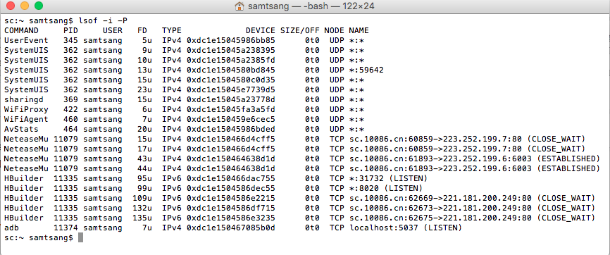

 |  |  | 也可以加参数过滤
 |  |  | lsof -n -P -i tcp -s

 |  |  | 以上命令可见端口6003,31732,8020,80,5037是被占用了的

top |  | 备注 | 如果忘记了终端命令了怎么办?
 |  |  | 在Mac OSX中一个工具名字叫做"网络使用工具", 该工具在比较新的版本中是被隐藏了的
 |  |  | 可以在spotlight中搜索出来,有个"端口 "的TAB,可以检测端口的使用情况,不过利用可视化工具检测会比较缓慢,
 |  |  | 能用命令的情况下,还是用命令,速度快多了.

 | 3 | 背景 | 通过cd命令可以进入到某个目录,假设这个目录为"aDir",在这个目录,又cd到了另一个目录"bDir",怎么返回到"aDir"呢
 |  |  | 当然,我们可以在重新cd到"aDir",但是有时候这个目录很长很深,不一定记得住,想进去的话,还是要重新找到这个目录层次关系.
 |  |  | 这样效率就很低了,我们在浏览网页的时候,有"返回",Mac的finder中,也有返回上一次的目录,那么终端有吗这样的命令吗?
 |  | 解决办法 | cd -
 |  |  | 就是这么简单!cd 加一个横杠
 |  |  |  | $ pwd
 |  |  | a目录 | /Users/samtsang/iWork/iOS/workspace/003_MyProjects/031_GitProjects/NoteKeeper/KnowledgeSet
 |  |  |  | $ cd /Users/
 |  |  |  | $ pwd
 |  |  | b目录 | /Users
 |  |  | 命令 | $ cd -
 |  |  |  | /Users/samtsang/iWork/iOS/workspace/003_MyProjects/031_GitProjects/NoteKeeper/KnowledgeSet
 |  |  |  | $ pwd
 |  |  | 返回来了 | /Users/samtsang/iWork/iOS/workspace/003_MyProjects/031_GitProjects/NoteKeeper/KnowledgeSet

 | 4 | 背景 | 有时候我们需要知道某个文件或者某个文件夹的大小,平常我们可以用鼠标右键选择目标,再选择显示简介,可以查看目标的大小.
 |  |  | 但是如果我们是在终端中,如果还要按照上述方法的话,就显得比较繁琐
 |  | 解决办法 | du -sh <targetName>

 |  |  | targetName可以是文件也可以文件夹; 如果用通配符*,则表示要统计所有的目标,并逐个列出它们的大小

 |  |  | 例如
 |  |  | 当前目录下有两个文件夹Database和 Test,两个文件svnUpdate.txt 和test.db
 |  |  | $ ls
 |  |  | Database Test svnUpdate.txt test.db
 |  |  | $ du -sh Database/
 |  |  | 32K | Database/
 |  |  | $ du -sh Test/
 |  |  | 130M | Test/
 |  |  | $ du -sh svnUpdate.txt
 |  |  | 4.0K | svnUpdate.txt
 |  |  | $ du -sh test.db
 |  |  | 20K | test.db
 |  |  | $ du -sh *
 |  |  | 32K | Database
 |  |  | 130M | Test
 |  |  | 4.0K | svnUpdate.txt
 |  |  | 20K | test.db

JavaScript
返回目录

 | 文献学习
 |  | http://benalman.com/news/2010/11/immediately-invoked-function-expression/

 | JavaScript组成
 |  | ECMAScript
 |  | BOM
 |  | DOM

 | JavaScript对象
 |  | 构建方式

 |  | 数据类型
 |  |  | 基本数据类型
 |  |  |  | Undefined、Null、Boolean、Number和String
 |  |  | 引用数据类型(Object)

 |  |  |  | typeof运算符：查看变量类型，对变量或值调用typeof运算符将返回下列值之一：

 |  |  |  | undefined – 如果变量是 Undefined 类型的
 |  |  |  | boolean – 如果变量是 Boolean 类型的
 |  |  |  | number – 如果变量是 Number 类型的
 |  |  |  | string – 如果变量是 String 类型的
 |  |  |  | object – 如果变量是一种引用类型或 Null 类型(null 被认为是对象的占位符)

 |  |  | 备注 | 函数内部声明变量的时候，一定要使用var关键字.如果不用的话，你实际上声明了一个全局变量.

 |  | 常用的函数
 |  | 1 | setTimeout() 方法用于在指定的毫秒数后调用函数或计算表达式.只执行一次
 |  |  |  | 例如
 |  |  |  | setTimeout("alert("hello js"),5000); // 5000毫秒(5秒)之后执行alert("hello js") 这段代码
 |  |  |  | setTimeout("myFunc()",2000); // 2秒后执行 myFunc() 方法

 |  | 2 | setInterval() // 每隔一段时间都会执行
 |  |  |  | 例如
 |  |  |  | setInterval("myFunc()",2000); // 每隔2秒中都执行myFunc()方法

top |  | 3 | addEventListener(eventString,event,boolean)
 |  |  | 例如
 |  |  | 1 | 把函数单独写出来
 |  |  |  | <input id="dyBtn" type="button" value="dynamic button event" />
 |  |  |  | <script>
 |  |  |  |  | function dyBtnListener () {alert("button clicked!");}
 |  |  |  |  | var btnObj = document.getElementById("dyBtn");
 |  |  |  |  | btnObj.addEventListener("click",dyBtnListener,true);
 |  |  |  | </script>

 |  |  | 2 | 把函数内嵌在参数中
 |  |  |  | <input id="dyBtn" type="button" value="dynamic button event" />
 |  |  |  | <script>
 |  |  |  |  | var btnObj = document.getElementById("dyBtn");
 |  |  |  |  | btnObj.addEventListener("click",function(){alert("button clicked!")},true);
 |  |  |  | </script>
 |  |  | 备注 | script的代码要写在元素的后面；
 |  |  |  | 关于第一个参数，是事件的名字,不要加上"on"前缀.
 |  |  |  |  | 如：鼠标的点击事件onClick,则用"click";双击事件ondblclick,则用"dblclick"

 |  |  |  |  | 该事件是HTML DOM 事件，更多的事件说明,参考以下文档
 |  |  |  |  | http://www.runoob.com/jsref/dom-obj-event.html

 |  |  |  | 方法的第二个参数写函数的名字，不要加括号，如果加了括号，则默认不点击也执行了。
 |  |  |  | 方法的第三个参数，表示事件在捕获阶段还是冒泡阶段触发
 |  |  |  |  | false:(默认)在冒泡阶段触发
 |  |  |  |  | true:在捕获阶段触发

 |  |  |  |  | 关于冒泡阶段和捕获阶段
 |  |  |  |  | 事件捕获阶段：事件从最上一级标签开始往下查找，直到捕获到事件目标(target)。
 |  |  |  |  | 事件冒泡阶段：事件从事件目标(target)开始，往上冒泡直到页面的最上一级标签。

 |  |  |  |  | 备注:这说明事件是可以传播的，也可以阻止，当然，也不是所有的事件都能冒泡，比如load,unload,blur,focus
 |  |  |  |  | 关于阻止事件的传播，有很多版本，有时间再做整理，以下两张图，比较清晰说明事件的冒泡与捕获原理

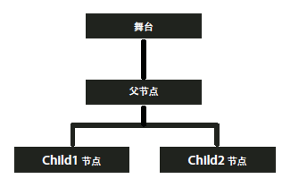
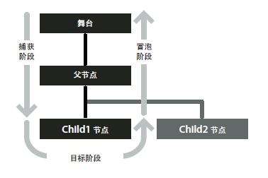

 |  | 3 | onload()
 |  |  | 1 | <element onload="script">
 |  |  |  | 某个元素加载完成之后调用一段script代码
 |  |  |  | 例如
 |  |  |  |  | <body onload = "showHello()">
 |  |  |  |  | 在body元素加入onload,那么在页面加载完了之后，就会执行showHello()函数.

 |  |  | 2 | window.onload
 |  |  |  | 例如
 |  |  |  | window.onload = function(){
 |  |  |  |  | document.getElementById("div1").addEventListener("click",func,false);
 |  |  |  | };

 |  | 闭包(Closure)
 |  |  | 用途 | 在某函数的外部读取该函数内部的变量；可以是数据一直保存在内存中，而不会函数执行完就将其局部变量销毁.

 |  | JavaScript对象
 |  |  | 原始对象
 |  |  |  | Object的构造函数new Object() |  |  |  |  | 对象的属性
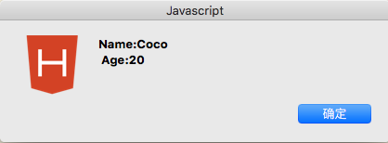
 |  |  |  | 对于通过该方式构建的对象，都是Object的对象,只是扩展了属性和方法.
 |  |  |  | 对于需要分门别类的处理,显然不能满足要求

 |  |  |  | <script>
 |  |  |  |  | // Object的构造函数
 |  |  |  |  | var man = new Object();
 |  |  |  |  | man.pName = "Coco";
 |  |  |  |  | man.pAge = "20";
 |  |  |  |  | man.speaking = function(){
 |  |  |  |  |  | alert("I can speaking English"); |  |  | 对象的方法
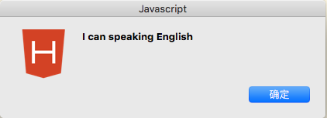
 |  |  |  |  | }
 |  |  |  |  | alert("Name:" + man.pName + "\n "+"Age:" + man.pAge);
 |  |  |  |  | man.speaking();
 |  |  |  | </script>

top |  |  | 自定义对象

 |  |  |  | function其实也是个对象
 |  |  |  | 如果没有返回值,或者返回值是基本类型(Undefined、Null、Boolean、Number和String)
 |  |  |  | 那么返回值就是new创建的一个匿名对象；
 |  |  |  | 如果返回值是一个引用类型(Array,Function,Object),那么这个引用类型就会覆盖匿名对象.

 |  |  |  | <script>
 |  |  |  |  | function Person(){
 |  |  |  |  |  | // 年龄属性PAge
 |  |  |  |  |  | this.pAge = 18; //默认的年龄
 |  |  |  |  |  | this.setAge = function(age){
 |  |  |  |  |  |  | this.pAge = age;
 |  |  |  |  |  | }
 |  |  |  |  |  | this.getAge = function(){
 |  |  |  |  |  |  | return this.pAge;
 |  |  |  |  |  | }
 |  |  |  |  |  | // 姓名属性pName
 |  |  |  |  |  | this.setName = function(name){
 |  |  |  |  |  |  | this.pName = name;
 |  |  |  |  |  | }
 |  |  |  |  |  | this.getName = function(){
 |  |  |  |  |  |  | return this.pName;
 |  |  |  |  |  | }

 |  |  |  |  |  | // 类方法
 |  |  |  |  |  | this.saySomething = function(){
 |  |  |  |  |  |  | alert(typeof(this.pName));
 |  |  |  |  |  |  | if(this.pName == undefined || this.pName == null){
 |  |  |  |  |  |  |  | alert("pName has not been set yet.");
 |  |  |  |  |  |  |  | alert("Hello,I am " + this.pAge + " years old.");
 |  |  |  |  |  |  | }else{
 |  |  |  |  |  |  |  | alert("My name is " + this.pName + " " + this.pAge + " years old.");
 |  |  |  |  |  |  | }
 |  |  |  |  |  | }

 |  |  |  |  |  | // 实例操作类的静态变量
 |  |  |  |  |  | this.setCount = function(){
 |  |  |  |  |  |  | Person.count ++;
 |  |  |  |  |  | }

 |  |  |  |  | }

 |  |  |  |  | // 静态变量的使用
 |  |  |  |  | Person.count = 10;

 |  |  |  |  | // 数组的使用,相当与new Array();
 |  |  |  |  | Person.personArray = [];

 |  |  |  |  | // prototype的使用
 |  |  |  |  | // 定义在类中的属性或者方法，每一个对象都有一个副本,
 |  |  |  |  | // 而定义成prototype类型,则所有的类实例都共享一个
 |  |  |  |  | Person.prototype.printCount = function(){
 |  |  |  |  |  | alert("prototype function:" + Person.count);
 |  |  |  |  | }

 |  |  |  |  | // Person的对象boy
 |  |  |  |  | var boy = new Person();
 |  |  |  |  | Person.personArray.push(boy); // 往数组里面接入元素用push(),反之用pop()
 |  |  |  |  | alert(boy instanceof Person); // true
 |  |  |  |  | boy.setName("John");
 |  |  |  |  | alert("boy' name:" + boy.getName());

 |  |  |  |  | alert("boy's age:" + boy.pAge); // 打印的是18,未设置时,堆内存中该值是18
 |  |  |  |  | boy.setAge(20);
 |  |  |  |  | alert("boy' age:" + boy.pAge); // 打印的是20

 |  |  |  |  | boy.saySomething();

 |  |  |  |  | // person的对象girl
 |  |  |  |  | var girl = new Person();
 |  |  |  |  | Person.personArray.push(girl);
 |  |  |  |  | girl.saySomething(); // pName未设置时,该值是undefined

 |  |  |  |  | var arr = Person.personArray;
 |  |  |  |  | alert(arr.length); // 该数组的长度是2
 |  |  |  |  | arr[0].saySomething(); // 该数组的第一个元素是boy对象,

 |  |  |  | </script>

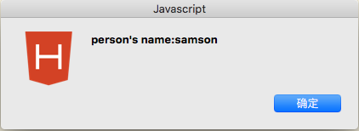
 |  |  |  | 闭包(Closure)
 |  |  |  | 写法1
 |  |  |  | <script>
 |  |  |  |  | (function (p) {
 |  |  |  |  |  | p.setName = function(aName){
 |  |  |  |  |  |  | this.name = aName;
 |  |  |  |  |  | } // 这里的逗号可有可无
 |  |  |  |  |  | p.getName = function(){
 |  |  |  |  |  |  | return this.name;
 |  |  |  |  |  | }
 |  |  |  |  | })(person);
 |  |  |  |  | person.setName("samson");
 |  |  |  |  | alert("person's name:" + person.getName());
 |  |  |  | </script>

 |  |  |  | 写法2
 |  |  |  | <script>
 |  |  |  |  | var person = (function () {

 |  |  |  |  |  | return {
 |  |  |  |  |  |  | setName : function(name){
 |  |  |  |  |  |  |  | this.name = name;
 |  |  |  |  |  |  |  | },
 |  |  |  |  |  |  | getName: fucntion(){
 |  |  |  |  |  |  |  | return this.name;
 |  |  |  |  |  |  |  | }
 |  |  |  |  |  |  | }

 |  |  |  |  |  | })();
 |  |  |  |  | person.setName("samson");
 |  |  |  |  | alert("person's name:" + person.getName());
 |  |  |  | </script>

top |  |  |  | 花括号,该方式相当与调用Object的构造函数
 |  |  |  | var animal={} 相当于var animal = new Object()

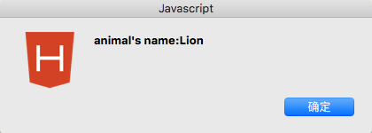
 |  |  |  | <script>
 |  |  |  |  | var animal = {
 |  |  |  |  |  | setName : function (aName) {
 |  |  |  |  |  |  | this.name = aName;
 |  |  |  |  |  | }, // 这个逗号不能少!
 |  |  |  |  |  | getName : function(){
 |  |  |  |  |  |  | return this.name;
 |  |  |  |  |  | }
 |  |  |  |  | }
 |  |  |  |  | animal.setName("Lion");
 |  |  |  |  | alert("animal's name:" + animal.getName());
 |  |  |  | </script>

 |  |  | 扩展 | 对象中也可以构建对象
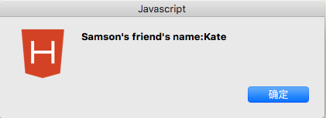
 |  |  |  | <script>
 |  |  |  |  | (function(p){
 |  |  |  |  |  | p.friend = {
 |  |  |  |  |  |  | setName : function(aName){
 |  |  |  |  |  |  |  | this.name = aName;
 |  |  |  |  |  |  | },
 |  |  |  |  |  |  | getName : function(){
 |  |  |  |  |  |  |  | return this.name;
 |  |  |  |  |  |  | }
 |  |  |  |  |  | }
 |  |  |  |  | })(person);
 |  |  |  |  | person.setName("Samson");
 |  |  |  |  | person.friend.setName("Kate");
 |  |  |  |  | alert(person.getName() + "'s friend's name:" + person.friend.getName());
 |  |  |  | </script>

Eclipse
返回封面

 |  | 启动tomcat服务器
 |  | 1-1. | 到官网 http://tomcat.apache.org 去下载tomcat,选择 "tar.gz"
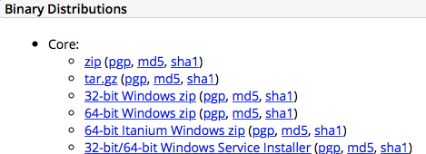

 |  | 1-2. | 启动测试
 |  |  | 解压之后,打开终端,到 目录下面的 bin 文件夹下
 |  |  | 可以输入"./version.sh"查看版本
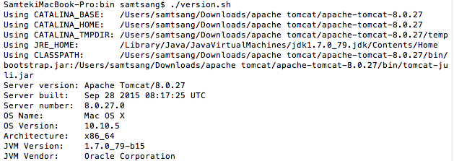

 |  |  | 输入"./startup.sh",启动tomcat

 |  | 1-3. | 浏览器中做确认
 |  |  | 在浏览器中输入 "http://localhost:8080"
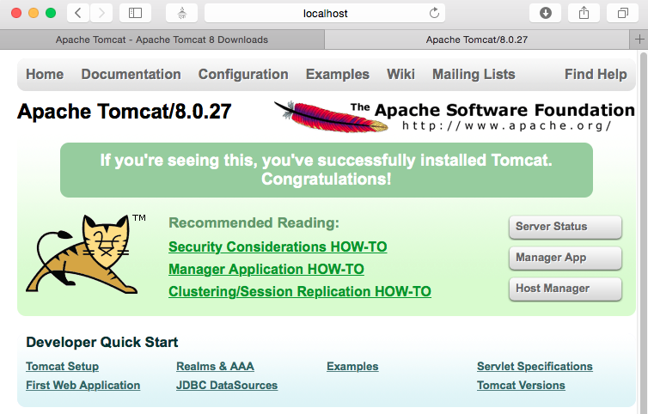

 |  | 1-4. | 配置tomcat用户
 |  |  | 在 tomcat目录中找到conf目录下的 文件 tomcat-users.xml,默认情况下,用户是没有配置的"被注释了",我们可以配置个管理员的用户admin(自定义的)
 |  |  | 保存后重启tomcat,点击"Server Status"或者"Manager App"等,提示输入用户名和密码,则输入配置好的用户名"admin",密码"admin",即可
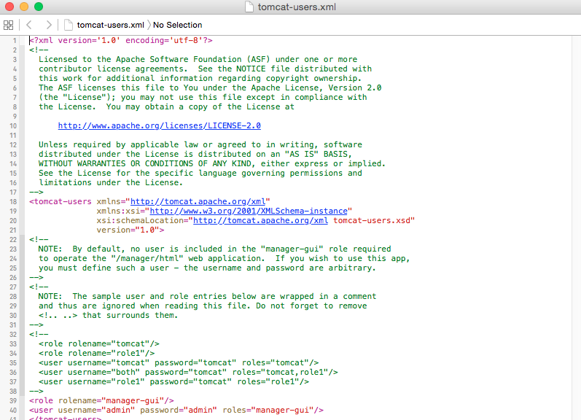

 | 2 | 在eclipse中使用tomcat
 |  | webservice最终是要部署到tomcat中,但是在开发过程中,免不了要进行测试,所以需要在开发工具eclipse中配置tomcat
 |  | 2-1. | 下载eclipse的tomcat插件
 |  |  | 默认情况下eclipse是没有tomcat插件的
 |  |  | 到地址 http://www.eclipsetotale.com/tomcatPlugin.html 去下载
 |  |  | 下载完之后得到一个名字为 com.sysdeo.eclipse.tomcat_3.3.1.jar 的文件,将该插件拷贝到 eclipse 的插件目录下
 |  | 2-2. | 拷贝插件到eclipse的插件目录下
 |  |  | 具体操作为
 |  |  | 1.找到下载的eclipse.app,右键"显示包内容",
 |  |  | 2.将 com.sysdeo.eclipse.tomcat_3.3.1.jar 拷贝到 plugins 文件夹下
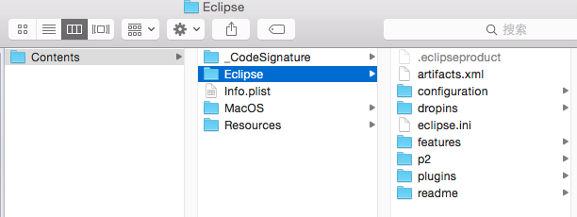

 |  | 2-3. | 确认
 |  |  | 启动eclipse后,在eclipse的"偏好设置"里就可以看到 "Tomcat"
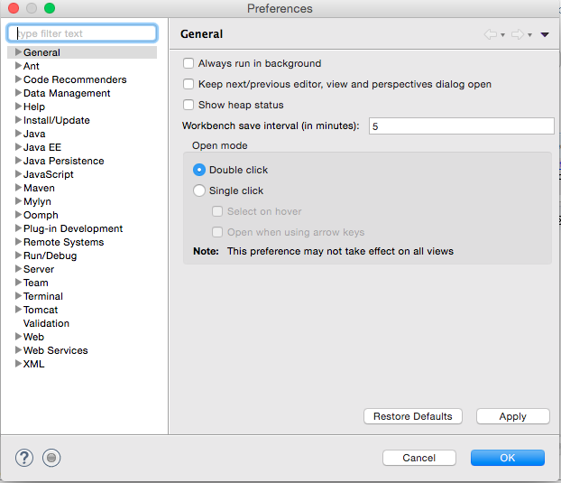

 | 3 | 在开发中 eclipse中使用tomcat 配置
 |  |  | 常见的一个无关痛痒的报错:
 |  |  |  | 在problems选项卡中,会报一个错误,因此在项目的左上角也就出现一个红色的叉叉
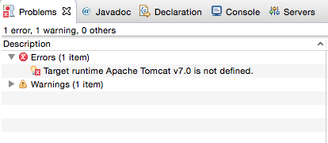

 |  |  |  | 其实我们可以直接右键选中该错误,然后选择删除.因为我们在项目中配置的是8.0的tomcat.运行也OK.
 |  |  |  | 虽然这个错误不会造成项目上的影响,但是每次重跑这个错误又冒出来了.作为一个称职的程序员,怎么能允许这种报错的发生
 |  |  |  | 解决办法:
 |  |  |  |  | 在工程目录下的.settings文件夹里，打开org.eclipse.wst.common.project.facet.core.xml文件
 |  |  |  |  | 其内容当然也包括了使用的Tomcat 的版本!
 |  |  |  |  |  | <?xml version="1.0" encoding="UTF-8"?>

 |  |  |  |  |  | <faceted-project>

 |  |  |  |  |  | <runtime name="Apache Tomcat v7.0"/>

 |  |  |  |  |  | <fixed facet="jst.web"/>

 |  |  |  |  |  | <fixed facet="jst.java"/>

 |  |  |  |  |  | <installed facet="jst.java" version="6.0"/>

 |  |  |  |  |  | <installed facet="jst.web" version="2.5"/>

 |  |  |  |  |  | <installed facet="wst.jsdt.web" version="1.0"/>

 |  |  |  |  |  | </faceted-project>

 |  |  |  |  | 把 <runtime name="Apache Tomcat v7.0"/> 中的Tomcat的版本改成相应的版本就OK了

Web开发
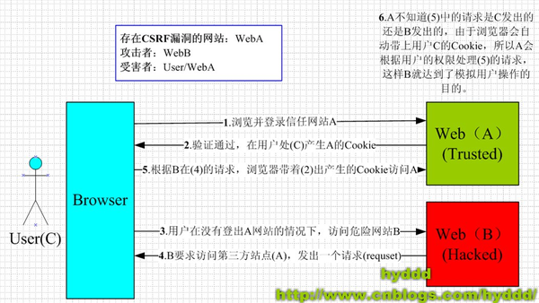
返回封面

 | 1 | 安全性
 |  | 什么是CSRF攻击

Android开发
返回封面

 | 开发环境搭载
 | 基本要求
 |  | Java环境配置
 |  |  | 要求JDK1.7 以上
 |  |  | 如果之前正常安装了JDK,则在安装Android Studio时,会自动找到JDK的安装路劲,在本人在安装的时候，没有提示JDK相关配置。
 |  |  | 在安装完成之后，也可以通过File->Other Setting->Default Project Structure 找到JDK的配置
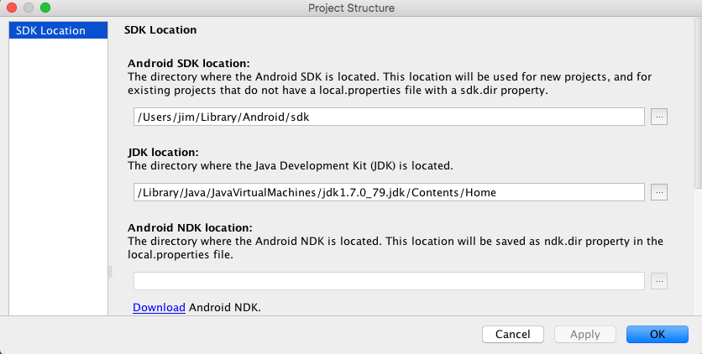

 |  | IDE
 |  |  | Android Studio
 |  |  | 下载地址:http://www.android-studio.org

 | 安装
 |  | 下载完成Android Studio的dmg文件，双击,将Android Studio拖入Application,接下来需要一些配置以完成安装

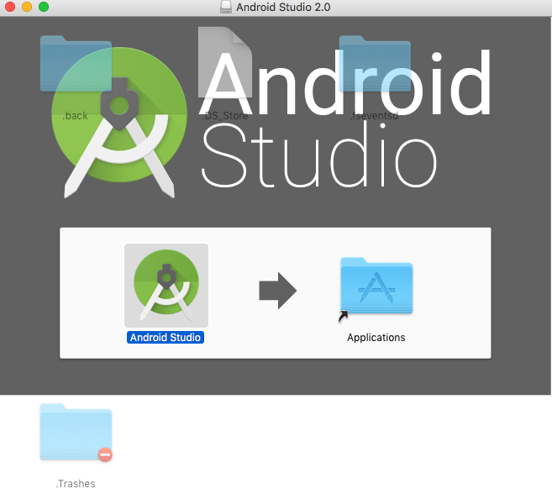

 |  | 在Application中打开，如果是第一次，不存在以前的版本,直接点击ok



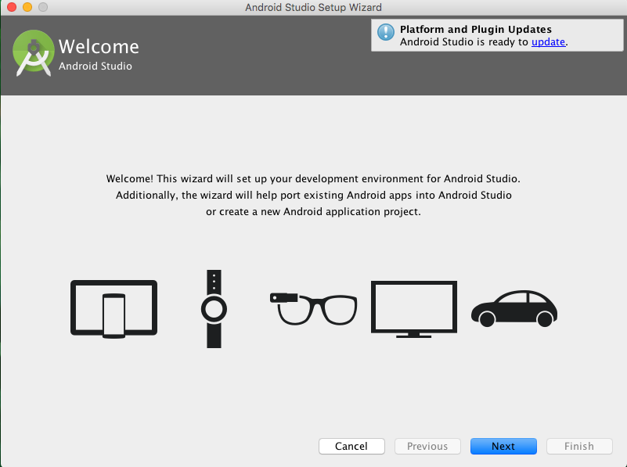

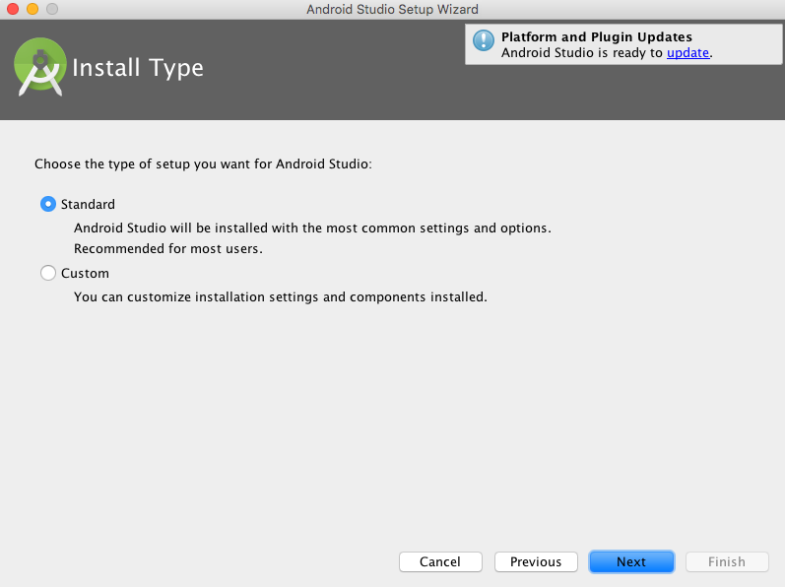

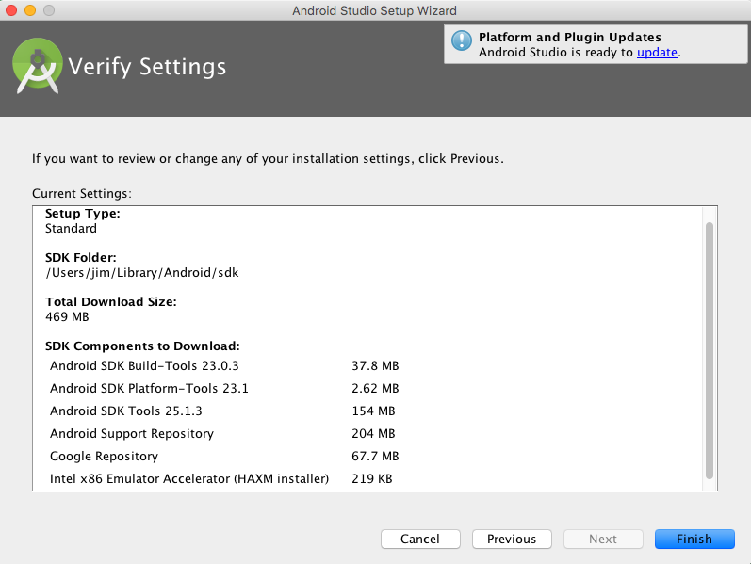

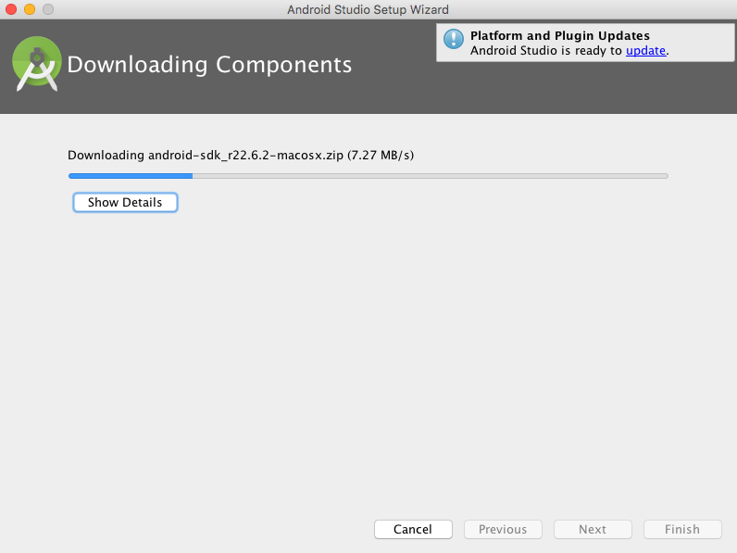

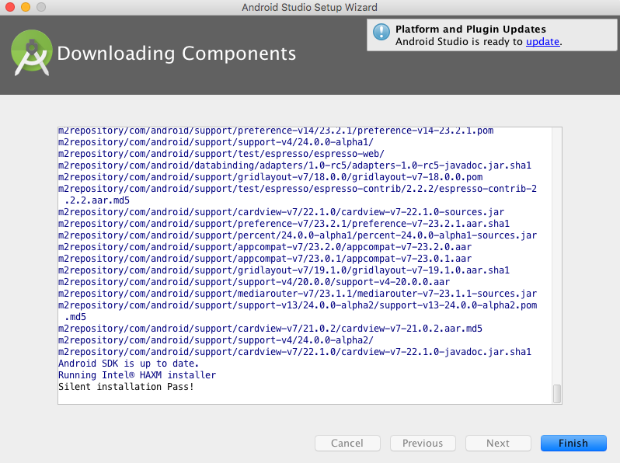

 | 第一个应用
 |  |  | Start a new Android Studio project
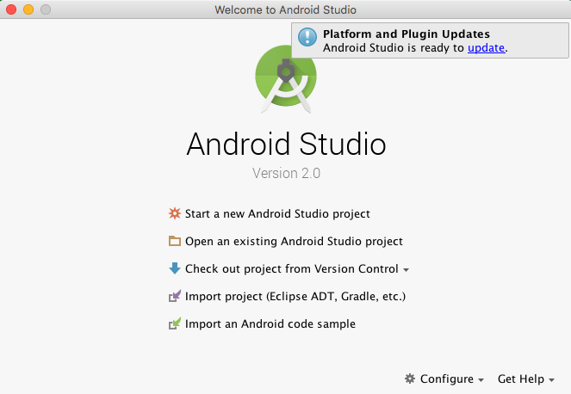

 |  |  | 配置工程名字和工程的路劲
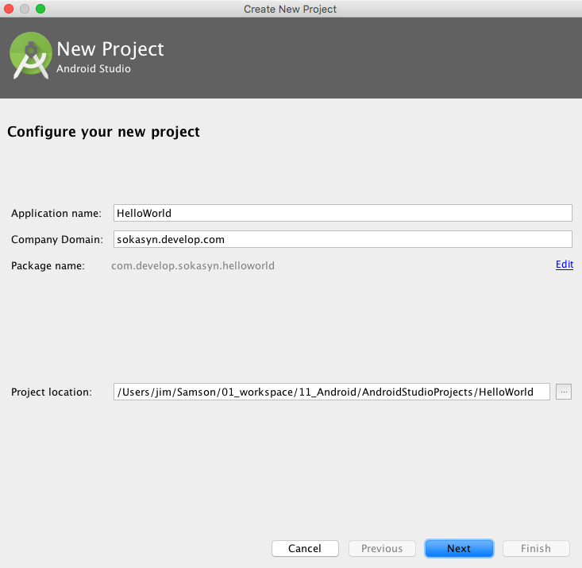

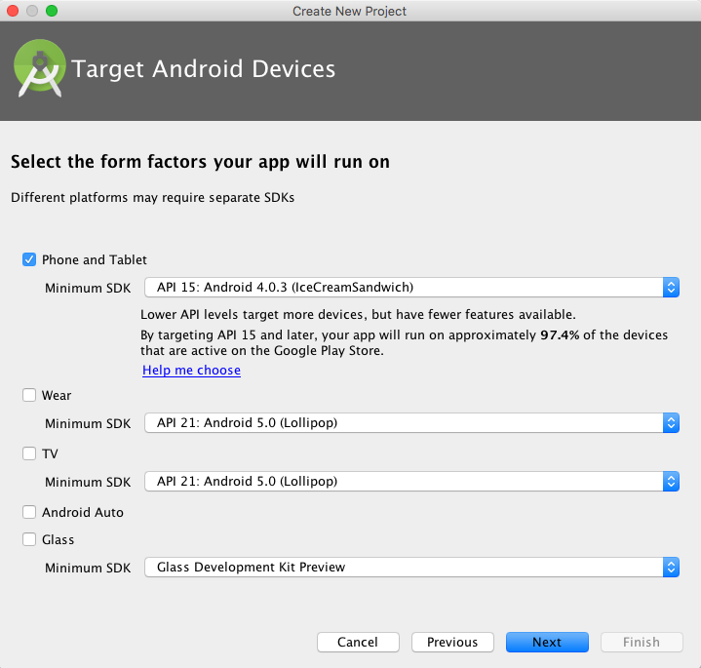

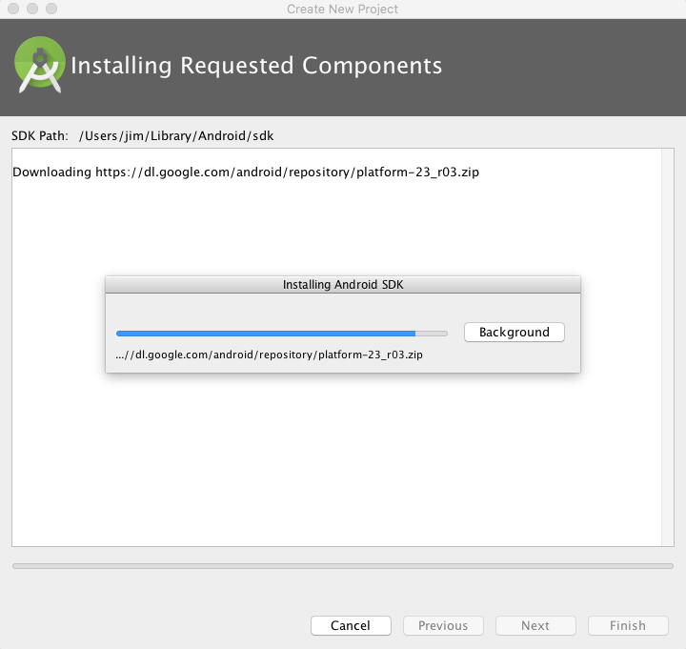

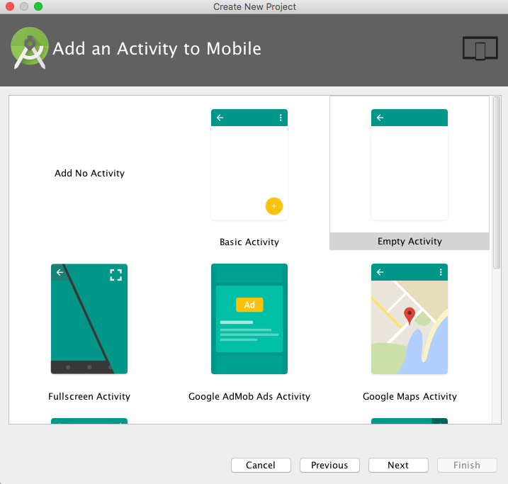

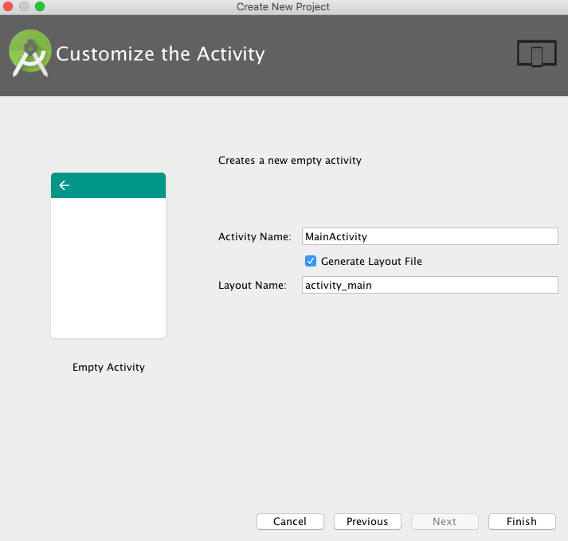

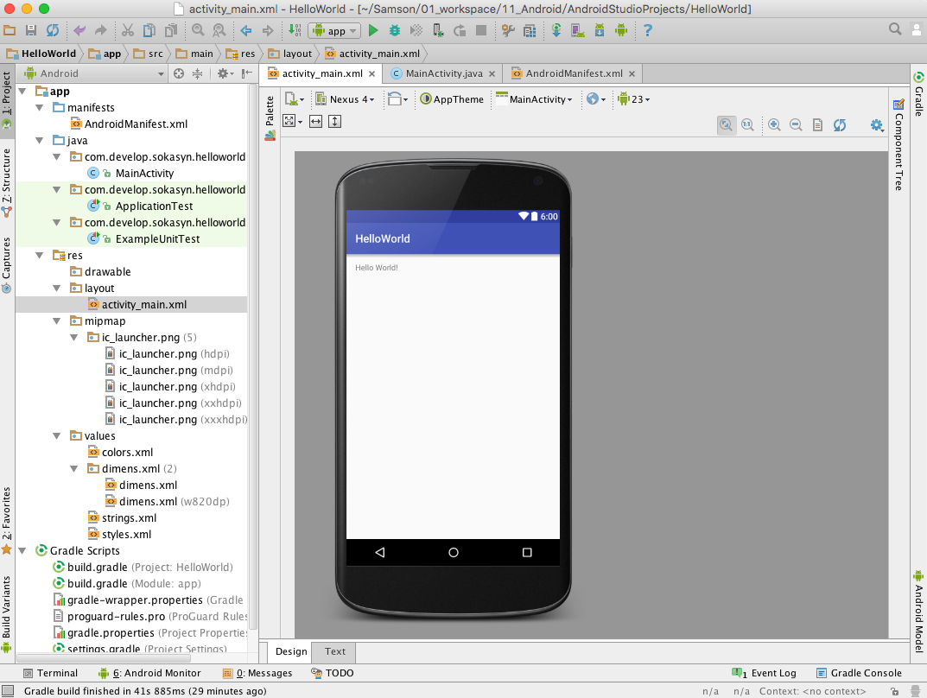

 | 调试
 |  | 模拟器调试

